Tabela 1
Tablela 1: Podaci o osiguranju za period od 1. januara do 31. jula 2018.
Table 1: Insurance data for the period 1 January - 31 July 2018

Šifra Code | Vrste osiguranja/ Class of Insurance | Osiguranja/ Policies |  | Štete/ Claims
 |  | Broj osiguranja/ Number of Policies | Bruto fakturisana premija/ Gross writenn premium GWP (€) | Broj šteta/ Number of Claims | Riješene štete/ Settled Claims
 |  |  |  |  | Broj/ Number | Iznos/ Amount (€)
01 | Osiguranje od nezgode/ Accident insurance | 25,150 | 6,142,809 | 7,227 | 6,629 | 4,425,701
02 | Zdravstveno osiguranje/ Health insurance | 20,655 | 1,534,307 | 8,428 | 7,588 | 830,185
03 | Osiguranje motornih vozila/ Motor vehicle Insurance | 10,212 | 3,988,504 | 2,337 | 2,081 | 2,138,073
04 | Osiguranje šinskih vozila/ Railway rolling stock insurance | 1 | 138,976 | 1 | 0 | 0
05 | Osiguranje vazduhoplova/ Aircraft insurance | 8 | 219,273 | 5 | 4 | 453,932
06 | Osiguranje plovnih objekata/ Vessel insurance | 40 | 150,061 | 2 | 1 | 151,848
07 | Osiguranje robe u prevozu/ Goods in transit insurance | 166 | 307,122 | 72 | 67 | 7,499
08 | Osiguranje imovine od požara i drugih opasnosti/ Insurance against fire and other threats to property | 6,928 | 1,817,196 | 256 | 196 | 304,083
09 | Ostala osiguranja imovine/ Other damage to property | 9,365 | 4,024,285 | 1,343 | 1,094 | 888,326
10 | Osiguranje od odgovornosti za upotrebu motornih vozila/ Motor vehicles liability insurance | 196,332 | 21,532,340 | 8,483 | 7,006 | 7,761,270
11 | Osiguranje od odgovornosti za upotrebu/ vazduhoplova/ Aircraft liability insurance | 22 | 538,025 | 94 | 93 | 10,038
12 | Osiguranje od odgovornosti za upotrebu plovihih objekata/ Vessel liability insurance | 1,836 | 184,108 | 25 | 20 | 14,198
13 | Osiguranje od opšte odgovornosti za štetu/ General liability insurance | 1,574 | 1,063,308 | 507 | 403 | 83,293
14 | Osiguranje kredita/ Credit insurance | 4 | 247,315 | 73 | 61 | 221,580
15 | Osiguranje jemstva/ Suretyship insurance | 89 | 35,633 | 7 | 7 | 4,370
16 | Osiguranje finansijskih gubitaka/ Financial loss insurance | 541 | 147,855 | 17 | 14 | 1,707
17 | Osiguranje troškova pravne zaštite/ Legal expense insurance | 1,821 | 6,028 | 0 | 0 | 0
18 | Putno osiguranje/ Travel insurance | 28,957 | 477,679 | 1,379 | 1,119 | 183,083
19 | Druge vrste neživotnih osiguranja/ Other classes of non-life insurance | 6,187 | 55,038 | 203 | 202 | 13,397
20 | Životno osiguranje/ Life insurance | 44,569 | 7,141,835 | 1,301 | 1,054 | 2,807,232
21 | Rentno osiguranje/ Annuity insurance | 63 | 41,801 | 27 | 26 | 18,289
22 | Dopunsko osiguranje lica uz osiguranje života/ Supplementary insurance in addition to life insurance | 40,070 | 806,394 | 466 | 428 | 302,859
23 | Druge vrste životnih osiguranje/ Other classes of life insurance | 8 | 2,600 | 0 | 0 | 0
 | UKUPNO (neživotna osiguranja, vrste 01 - 19) TOTAL (non-life insurance, lines 01 -19) | 309,888 | 42,609,860 | 30,459 | 26,585 | 17,492,583
 | UKUPNO (životna osiguranja, vrste 20 - 23) TOTAL (life insurance 20 - 23) | 84,710 | 7,992,630 | 1,794 | 1,508 | 3,128,380
 | UKUPNO / TOTAL | 394,598 | 50,602,490 | 32,253 | 28,093 | 20,620,963
Izvor/Source: ANO

Grafik 1: Učešće vrsta osiguranja u ukupnoj BFP
Chart 1: Share of classes of insurance in total GWP
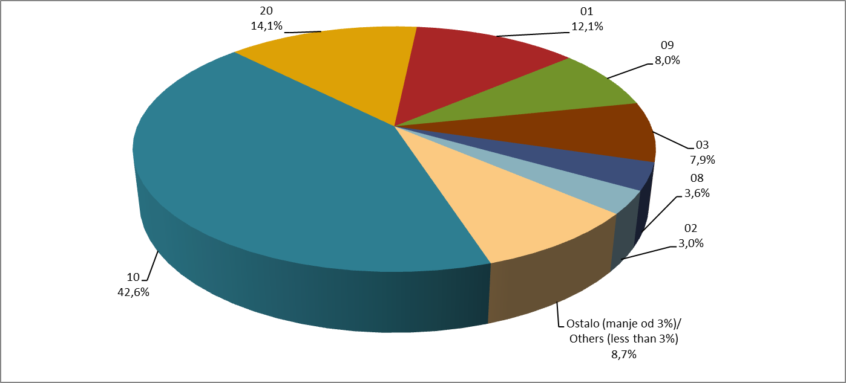

Izvor/Source: ANO

Sadržaj/Contents

